Sheet1
本测试分为矩形和圆形测试，在矩形测试中矩形边框并非严格按照图像信息（图像有固定的缩放，如果所有结果的差值相同，则认为没有误差） 圆形测试的图像严格按照图像信息（使用opencv所画，然后利用函数对画的圆形进行识别，如果识别的结果与画的圆参数不一致，则认为有误差）
图像 | 图像信息 | 四个角的识别结果 | 结果分析 | 图像 | 图像信息 | 四个角的识别结果 | 结果分析
  | 110*110 | [17, 18] [124, 18] [17, 125] [124, 125] | x轴17不变, y轴18->125, Δy = 107 x轴124不变, y轴18->125, Δy = 107 y轴18不变, x轴17->124, Δx = 107 y轴125不变, x轴17->124, Δx = 107 | 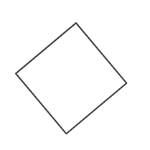  | 120*120 | [22, 18] [139, 18] [22, 135] [139, 135] | x轴22不变, y轴18->135, Δy= 117 x轴139不变, y轴18->135, Δy= 117 y轴18不变, x轴22->139, Δx= 117 y轴135不变, x轴22->139, Δx= 117 | 检测1000次耗时481ms
 | 110*112 | [18, 14] [125, 14] [18, 123] [125, 123] | x轴18不变, y轴14->123, Δy = 109 x轴125不变, y轴14->123, Δy = 109 y轴14不变, x轴18->125, Δx = 107 y轴123不变, x轴18->125, Δx = 107 |  | 121*120 | [22, 17] [140, 17] [22, 134] [140, 134] | x轴22不变, y轴17->134, Δy= 117 x轴140不变, y轴17->134, Δy= 117 y轴17不变, x轴22->140, Δx= 118 y轴134不变, x轴22->140, Δx= 118
 | 110*115 | [17, 17] [124, 17] [17, 129] [124, 129] | x轴17不变, y轴17->129, Δy = 112 x轴124不变, y轴17->129, Δy = 112 y轴17不变, x轴17->124, Δx = 107 y轴129不变, x轴17->124, Δx = 107 |  | 125*120 | [17, 15] [139, 15] [17, 132] [139, 132] | x轴17不变, y轴15->132, Δy= 117 x轴139不变, y轴15->132, Δy= 117 y轴15不变, x轴17->139, Δx= 122 y轴132不变, x轴17->139, Δx= 122
结果分析 | y轴产生变化 |  | 对于y轴产生的变化，检测函数可以检测出每个像素的移动(考虑到线的像素宽度) |  | x轴产生变化 |  | 对于x轴产生的变化，检测函数可以检测出每个像素的移动(考虑到线的像素宽度)
opencv检测角点函数可以检测到矩形x轴或y轴产生的像素波动(可以用于相机定位)
图像 | 圆心/半径 | 结果(圆心/半径) | 结果分析 | 图像 | 圆心/半径 | 结果 | 结果分析
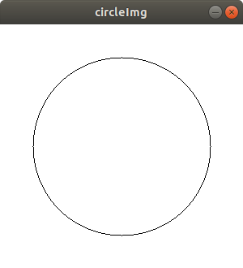 | [150, 150] 110 | [150, 151] 99.6 | 圆心与半径存在微小偏差 | 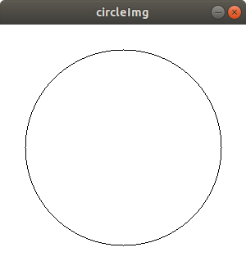 | [150, 150] 120 | [149.5, 150] 115 | 圆心存在微小偏差 半径存在较大偏差 | 检测1000次耗时872ms
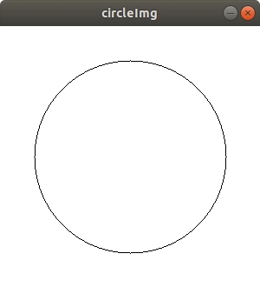 | [150, 150] 111 | [150, 150] 105 | 圆心存在微小偏差 半径存在较大偏差 | 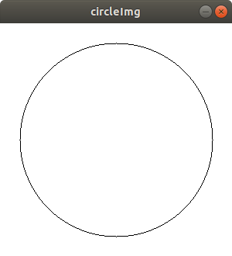 | [150, 150] 125 | [150, 150] 115.4 | 圆心存在微小偏差 半径存在较大偏差
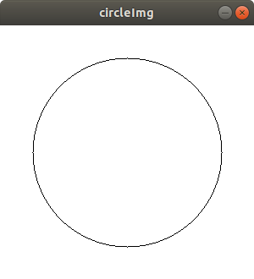 | [150, 150] 112 | [148, 150] 102.6 | 圆心存在微小偏差 半径存在较大偏差 | 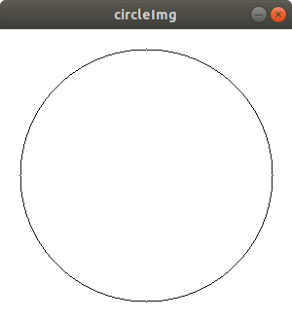 | [150, 150] 130 | [152.2, 153] 131.2 | 圆心存在较大偏差 半径存在较小偏差
结果分析 |  |  | 霍夫圆检测函数对于圆检测的精度并不高，经常会出现误检测或未检测到的情况 |  |  |  | 霍夫圆检测函数对于圆检测的精度并不高，经常会出现误检测或未检测到的情况
霍夫圆检测函数对于圆检测的精度并不高，经常会出现误检测或未检测到的情况(不可用于相机定位，精测精度较差)

